상품제안서
선거마스크-패션마스크 | 상품코드: S21771

 |  |  |  |  |  |  | 02-713-8555 | www.synergygift.co.kr
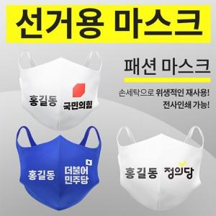

【상세/제작정보】 | 단면전사인쇄 양면전사인쇄 1000개이상 470원 양면전사인쇄 5000개이상 450원 양면전사인쇄 10000개이상 440원

【인쇄/포장옵션】 | 풀칼라 / OPP(비닐)

【공급단가】 | 수량 | 500~ | 1,000~ | 3,000~ | 5,000~ | 10,000~
*VAT별도 | 화이트 | 1,220원 | 1,180원 | 1,130원 | 1,090원 | 1,060원
 | 블루 | 950원 | 920원 | 880원 | 850원 | 830원

【상품 URL】 | https://www.synergygift.co.kr:443/src/goods_detail.php?gdno=21771

